chi tiết ống nhựard 1
 CHI TIẾT YÊU CẦU MUA HÀNG T10-2020 2020년 10 구매요청서 상세내역
Bộ phận đề xuất: 요청 부서 |  | SẢN XUẤT
NO | Tên - Kích thước - Đơn vị 품명-치수-단위 | 구분 Phân loại |  | FCST 5 WEEK | Số lượng sử dụng/1 EA 사용기준 1 EA | Số lượng cần dùng | 재고수량 Số lượng tồn | 발주수량 Số lượng đề xuất | 총 수량 Tổng số lượng | Ghi chú
1 | Lõi nhựa 5T(77mm)*85mm key 5.5 | 0 | LJ63-17347A | 56,000 | 2,500 | 22 | 28 | 122 | 150 | 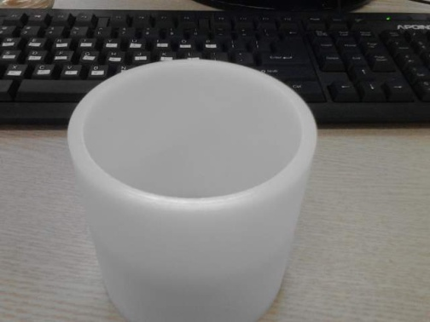
 |  | 0 | LJ63-18013A | 152,500 | 3,000 | 51
 |  | 0 | LJ63-17350A | 168,000 | 3,000 | 56
 |  | 0 | LJ63-17617A | 52,500 | 2,500 | 21
 |  | TOTAL FCST |  | 429,000 |  | 150 | 작업 가능 수량: 546,500
2 | Lõi nhựa 5T(77mm)*21mm key 5.5 | 0 | LJ63-17348A | 327,000 | 2,500 | 131 | 49 | 82 | 131
 |  | TOTAL FCST |  | 327,000 |  | 131 | 작업 가능 수량:663,000
3 | Lõi nhựa 5T(77mm)*33mm key 5.5 | 0 | LJ63-18142A | 170,000 | 2,500 | 68 | 95 | 217 | 312
 |  | 0 | LJ63-19412A | 350,030 | 2,500 | 140
 |  | 0 | LJ63-19418A | 0 | 2,500 | 0
 |  | 0 | LJ63-18145A | 260,000 | 2,500 | 104
 |  | TOTAL FCST |  | 780,030 |  | 312 | 작업 가능 수량: 830,030
4 | Lõi nhựa 5T(77mm)*64mm key 5.5 | 0 | LJ63-18020A | 39,000 | 2,500 | 16 | 26 | 12 | 38
 |  | 0 | LJ63-18649A | 57,000 | 2,500 | 23
 |  | TOTAL FCST |  | 96,000 |  | 38 | 작업 가능 수량: 96,000
5 | Lõi nhựa 5T(77mm)*62mm key 5. | 0 | LJ63-18798A | 700,000 | 2,500 | 280 | 89 | 191 | 280
 |  | TOTAL FCST |  | 700,000 |  | 280 | 작업 가능 수량:700,000
6 | Lõi nhựa 5T(77mm)*60mm key 5.5 | 0 | LJ63-16362A | 21,000 | 2,500 | 8 | 19 | 106 | 125
 |  | 0 | LJ63-18800A | 350,015 | 3,000 | 117
 |  | TOTAL FCST |  | 371,015 |  | 125 | 작업 가능 수량:368,030
7 | Lõi nhựa 4T(6")*120mm | 0 | LJ63-17834B | 162,000 | 600 | 270 | 19 | 251 | 270
 |  | TOTAL FCST |  | 162,000 |  | 270 | 작업 가능 수량: 297,000
8 | Lõi nhựa 5T(77mm)*67mm key 5.5 | 0 | LJ63-18951A | 213,000 | 2,500 | 85 | 145 | 593 | 738
 |  | 0 | LJ63-18607A | 1,632,000 | 2,500 | 653
 |  | TOTAL FCST |  | 1,845,000 |  | 738 | 작업 가능 수량: 1,968,000
9 | Lõi nhựa 5T(77mm)*87mm key 5.5 | 0 | LJ63-18948A | 301,000 | 3,000 | 100 | 51 | 189 | 240
 |  | 0 | LJ63-19411A | 350,000 | 2,500 | 140
 |  | TOTAL FCST |  | 301,000 |  | 240 | 작업 가능 수량: 385,000
10 | Lõi nhựa 4T(6")*86mm | 0 | LJ63-15645A | 171,000 | 2,500 | 68 | 8 | 60 | 68
 |  | TOTAL FCST |  | 171,000 |  | 68 | 작업 가능 수량: 171,000
11 | Lõi nhựa 4T(6")*75mm | 0 | LJ63-16157A | 0 | 2,500 | 0 | 11 | -11 | 0
 |  | TOTAL FCST |  | 0 |  | 0 | 작업 가능 수량: 186,000

